信用交易
融资融券市场交易数据统计(2024-11-08)

标的证券 | 融资融券余额（亿元） | 融资余额（亿元） | 融券余额（亿元） | 融资买入额（亿元） | 融资融券规模变化（亿元） | 融资余额增幅(‰) | 融券余额增幅(%)
统计数据 | 18,048.28 | 17,908.26 | 103.75 | 2,990.32 | 178.23 | 10.08 | -1.51
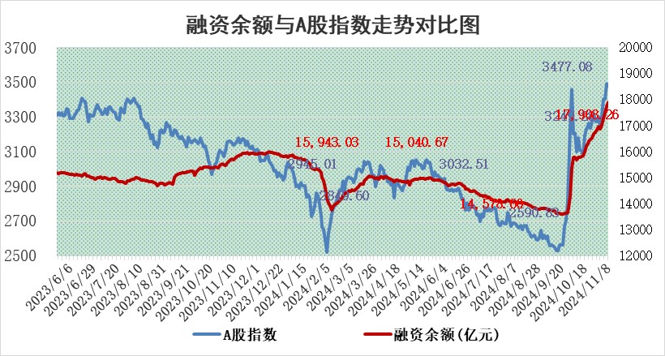

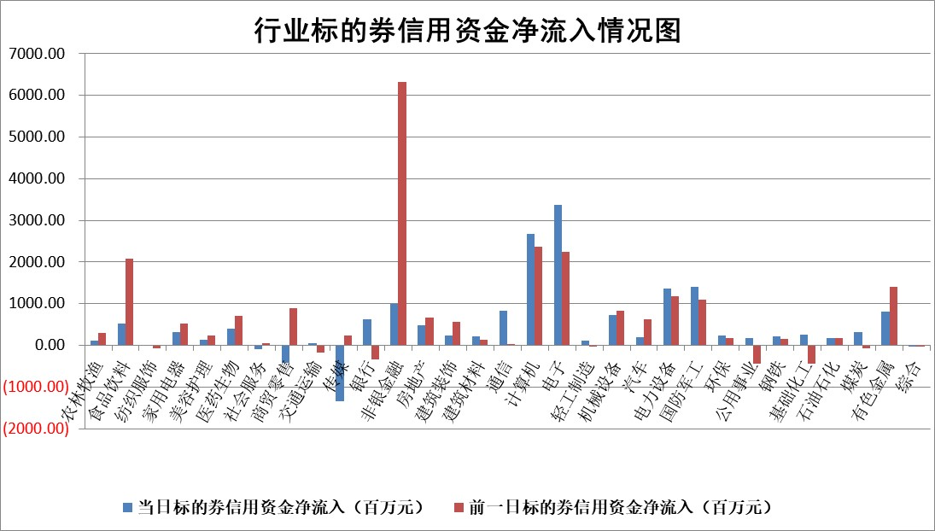

标的基金代码 | 标的基金简称 | 融资余额/市值(%) | 融资余额增幅(%) | 融资买入额/成交金额(%) | （融资余额净增额-融券余额净增额）/市值(‱) | 融券余额降幅(%) | ABS[（融资余额净增额-融券余额净增额）/市值净增额-1](%)
159902 | 华夏中小板ETF | 0.00 | 0.00 | 0.00 | 0.00 | 0.00 | 100.00
159915 | 易方达创业板ETF | 3.46 | -4.35 | 747510.89 | -15.70 | 2.37 | 90.51
159919 | 嘉实沪深300ETF | 0.68 | -5.83 | 5.15 | -4.12 | 5.37 | 96.87
159920 | 华夏恒生ETF | 30.42 | 0.29 | 14.72 | 8.89 | 0.00 | 112.56
159922 | 嘉实中证500ETF | 0.55 | -5.65 | 2.63 | -2.74 | 4.81 | 97.37
159925 | 南方沪深300ETF | 0.79 | 3.34 | 0.98 | 2.54 | 0.00 | 100.87
159928 | 消费ETF | 2.87 | 9.82 | 9.99 | 25.69 | 0.08 | 89.12
159934 | 易方达黄金ETF | 57.34 | 0.69 | 51.52 | 39.07 | 0.00 | 230.71
159939 | 全指信息技术ETF | 0.77 | -11.27 | 4.83 | -10.13 | 0.00 | 67.39
159940 | 全指金融地产ETF | 0.33 | -21.47 | 0.07 | -8.96 | 0.00 | 98.27
159995 | 半导体芯片ETF | 2.52 | 12.41 | 648.62 | 27.85 | 0.10 | 109.91
159997 | 天弘中证电子ETF | 1.95 | 1.64 | 5.07 | 14.61 | 37.26 | 55.37
159998 | 天弘中证计算机主题ETF | 0.67 | 2.07 | 0.08 | 1.35 | 0.00 | 99.11
510050 | 华夏上证50ETF | 3.07 | 15.12 | 696.00 | 40.60 | 11.09 | 119.67
510180 | 华安上证180ETF | 0.52 | 2.37 | 5.74 | 1.28 | 9.85 | 101.15
510880 | 华泰柏瑞红利ETF | 1.16 | 0.47 | 3.65 | 0.17 | -49.68 | 100.13
510900 | 易方达恒生H股ETF | 37.74 | 0.12 | 3.99 | 4.50 | 0.00 | 106.20
511010 | 5年期国债ETF | 2.82 | 6.01 | 0.10 | 16.00 | 0.00 | 319.35
511380 | 可转债及可交换债券ETF | 1.36 | 6.42 | 8.17 | 8.20 | 0.00 | 119.11
512000 | 全指证券ETF | 6.29 | 8.26 | 28.14 | 50.84 | 18.05 | 153.62
512010 | 沪深300医药卫生ETF | 7.57 | 1.79 | 54.72 | 14.86 | 19.01 | 77.35
512070 | 沪深300非银ETF | 2.48 | 4.49 | 800.11 | 10.70 | 2.86 | 104.08
512400 | 南方中证申万有色金属ETF | 4.12 | 10.90 | 2.00 | 41.01 | 3.90 | 0.75
512580 | 广发中证环保产业ETF | 0.56 | -3.59 | 0.09 | -2.09 | 0.00 | 96.78
512660 | 国泰中证军工ETF | 2.83 | -1.51 | 13.89 | -4.60 | -72.11 | 97.96
512800 | 华宝中证银行ETF | 9.13 | -2.41 | 1.62 | -19.75 | 11.95 | 91.90
512980 | 广发中证传媒ETF | 2.14 | 1.19 | 242.14 | 2.53 | 1.25 | 100.54
515030 | 华夏中证新能源汽车ETF | 1.87 | -1.98 | 7.39 | -3.93 | -1.35 | 94.65
515050 | 华夏中证5G通信主题ETF | 1.06 | -4.27 | 9.47 | -4.73 | -0.43 | 80.26
515070 | 华夏中证人工智能ETF | 2.49 | -5.95 | 15.98 | -15.73 | 0.00 | 85.01
标的股票比较指标 |  | 融资余额/流通A股市值(%) | 融资余额增幅(%) | 融资买入额/成交金额(%) | （融资余额净增额-融券余额净增额）/流通A股市值(‱) | 融券余额降幅(%) | ABS[（融资余额净增额-融券余额净增额）/流通A股市值净增额-1](%)
前十名标的个股 |  | 广汇汽车 | 蓝黛科技 | 春兴精工 | 上海合晶 | 世纪华通 | 荣旗科技
 |  | 首航高科 | 黑芝麻 | 福达合金 | 康希通信 | 电气风电 | 奇德新材
 |  | 超华科技 | 浩欧博 | 今飞凯达 | 中邮科技 | 利欧股份 | 安培龙
 |  | 联络互动 | 中航沈飞 | 佳电股份 | 东方通 | 上实发展 | 联域股份
 |  | 爱康科技 | 上海合晶 | 科力尔 | 蓝黛科技 | 沪农商行 | 红日药业
 |  | 长江健康 | 康希通信 | 三美股份 | 辰奕智能 | 未名医药 | 高凌信息
 |  | 富通信息 | 品渥食品 | 浙商银行 | 亨迪药业 | 苏垦农发 | 三祥新材
 |  | 洪涛股份 | 芯源微 | 悦安新材 | 真兰仪表 | 瑞斯康达 | 普蕊斯
 |  | 中银绒业 | 冰山冷热 | 宝武镁业 | 国联水产 | 兔宝宝 | 昆仑万维
 |  | 迪马股份 | 科博达 | 无锡银行 | 中巨芯 | 雷电微力 | 江苏北人
后十名标的个股 |  | 世纪华通 | 世纪华通 | 世纪华通 | 世纪华通 | 复旦复华 | 苏试试验
 |  | 观典防务 | 东方集团 | 希荻微 | 安培龙 | 航天发展 | 唯万密封
 |  | 卓朗科技 | 润本股份 | 佛塑科技 | 瑞纳智能 | 申华控股 | 禾迈股份
 |  | 凯撒文化 | 安培龙 | 西部创业 | 正强股份 | 国脉科技 | 新北洋
 |  | 惠程科技 | 上海电力 | 中国动力 | 浙江恒威 | 奥特佳 | 杰华特
 |  | 海印股份 | 浙江荣泰 | 长盈通 | 聚和材料 | 龙大美食 | 亚玛顿
 |  | 盛屯矿业 | 瑞纳智能 | 浙江建投 | 联域股份 | 浦东金桥 | 铭利达
 |  | 江苏舜天 | 新泉股份 | 嘉必优 | 上海电力 | 中文在线 | 丰茂股份
 |  | 威创股份 | 浙江恒威 | 道恩股份 | 红日药业 | 利尔化学 | 深康佳A
 |  | 广电网络 | 申华控股 | 济民医疗 | 金禄电子 | 钢研高纳 | 中集环科
说明：1.以上普通交易数据和信用交易数据皆以交易日收盘后数据为基准；2.上述标的证券总数据只计算标的证券市场总数据，不包括从标的证券中调出去标的证券数据，所以与交易所公布的总值略有不同； 3.上述行业采用申万一级行业分类；4.以上标的基金和标的个股中比较的6个指标值中：前5个（从左至右）为正向指标，值越大排名越靠前；第6个为逆向指标，值越小，排名越靠前；5.第6个指标中ABS[]表示求绝对值，其主要用于考量信用资金相对净流入对股价相对净变化的贡献程度；6.数据来源：wind，交易所。

 |  |  |  | 证券代码 | 新增融资余额 | 融资买入额 | 融资买入增幅前10
 |  | 1 | 西部建设 | 002302 | 80643953 | 177472374 | 41%
 |  | 2 | 天键股份 | 301383 | 27855096 | 56831811 | 39%
 |  | 3 | 井松智能 | 688251 | 7040854 | 13763946 | 27%
 |  | 4 | 国电电力 | 600795 | 116116226 | 151740647 | 23%
 |  | 5 | 华立科技 | 301011 | 9342856 | 31199107 | 23%
 |  | 6 | 捷邦科技 | 301326 | 9066090 | 22350547 | 22%
 |  | 7 | 海利尔 | 603639 | 19864834 | 35520613 | 20%
 |  | 8 | 华研精机 | 301138 | 7597460 | 13339451 | 16%
 |  | 9 | 鹏辉能源 | 300438 | 83773067 | 304558811 | 16%
 |  | 10 | 建科股份 | 301115 | 7106455 | 29879412 | 15%

